Payroll Excel
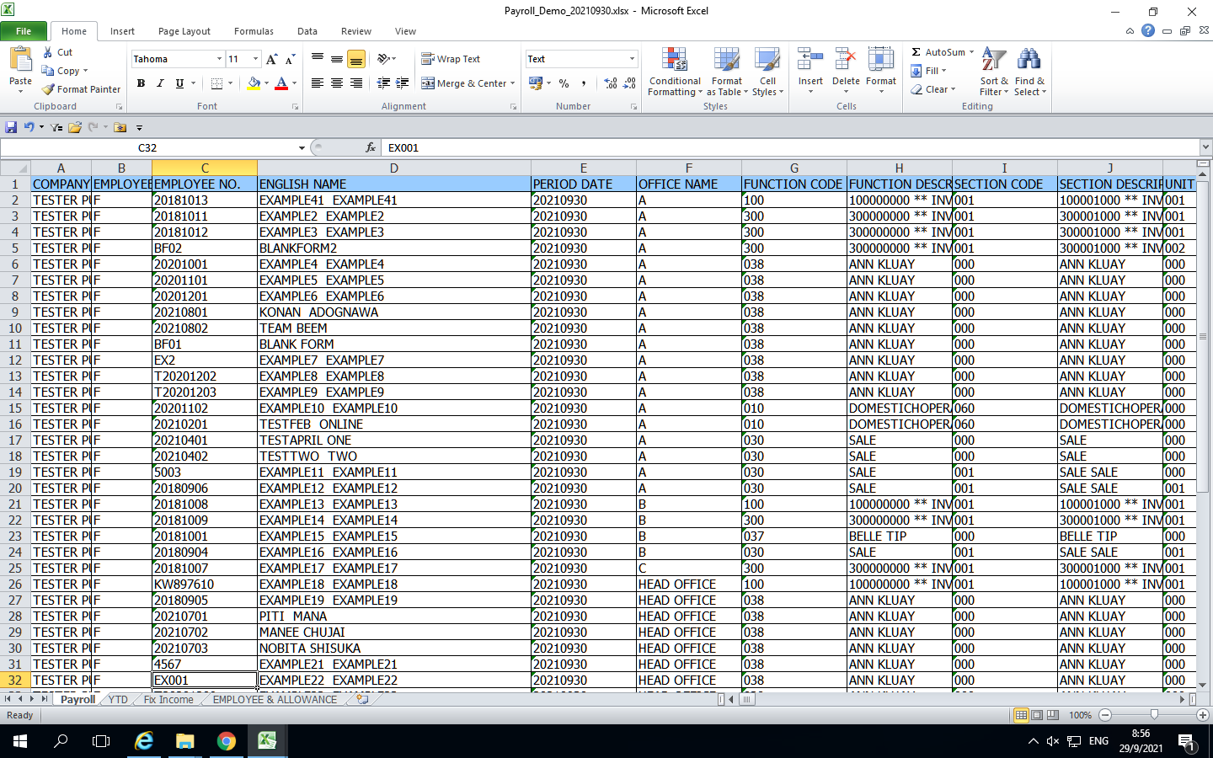
STEP45_จัด File Payroll (Excel)ส่งลูกค้า
***บริษัทที่ 1 - 2000 ใช้เวลาประมาณ 5 นาที ก็เสร็จ
***บริษัทที่มากกว่า 2000 ใช้เวลาประมาณ 10 นาที ก็เสร็จ

1.หลังจาก Gen Text ออกจากระบบแล้วจะได้ Text 6 Files + Text Employee and Allowance
หน้าตา Text ตามนี้จร้า

2.กดเลือก Payroll1 กดปุ่ม 3 จุด> 3.เลือก Text Payroll1> 4.กด Open

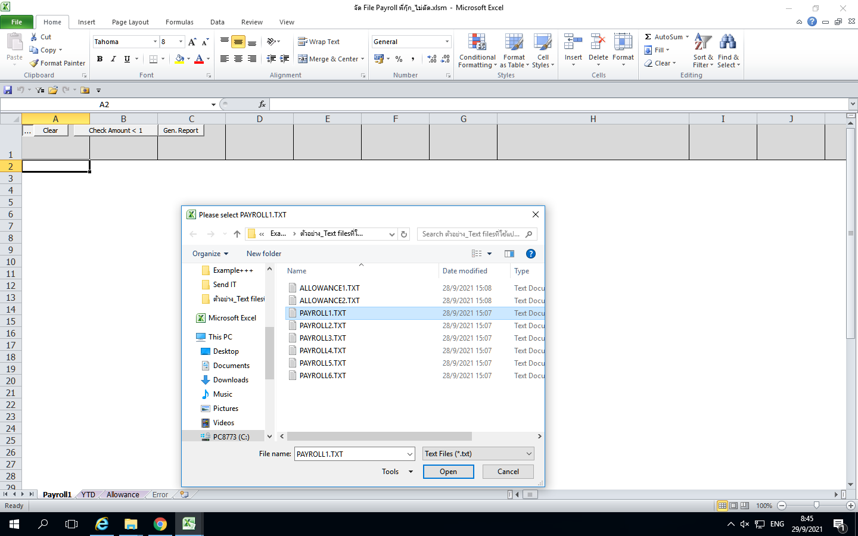
2

3

4

5.ระบบจะแสดงหน้าต่างให้ กดเลือก Text Payroll 4> 6.กด Open

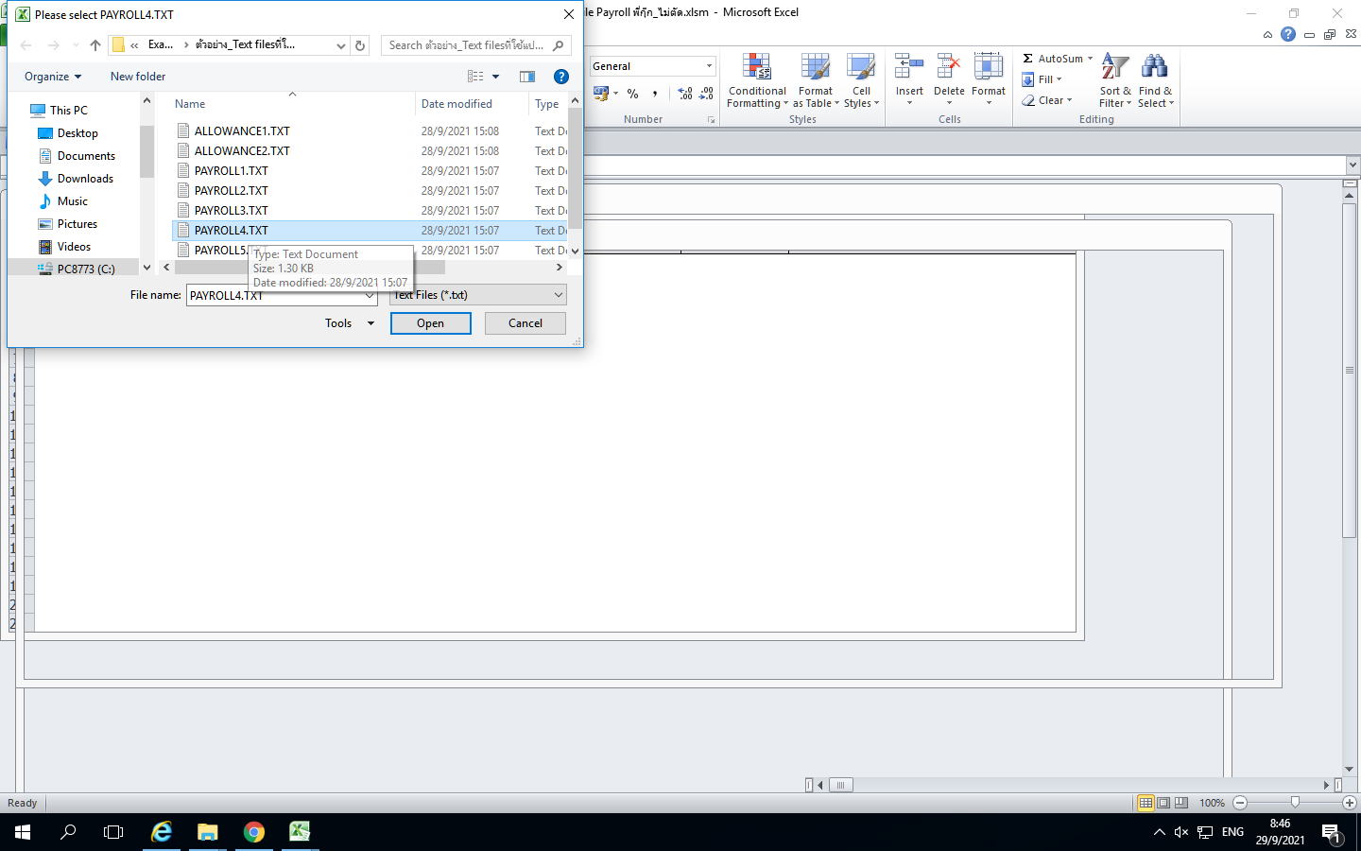

5

6

7.แสดง Complete

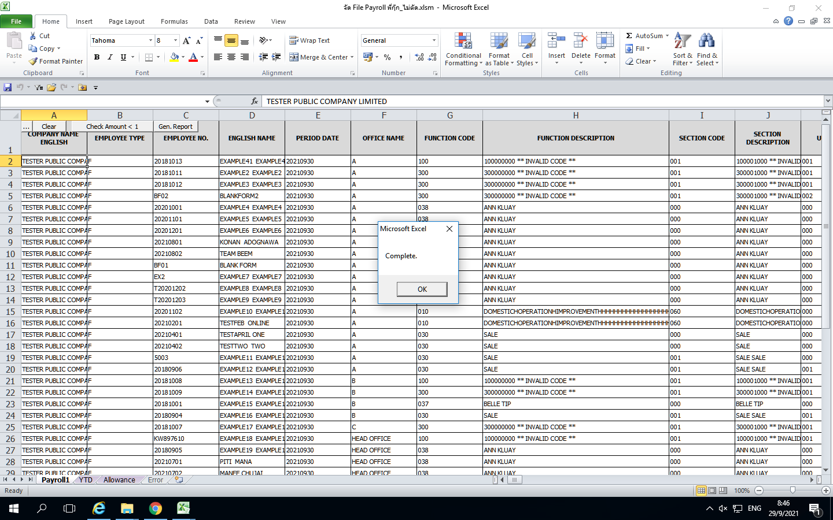

7

8.กด ok แล้วจะแสดงหน้านี้

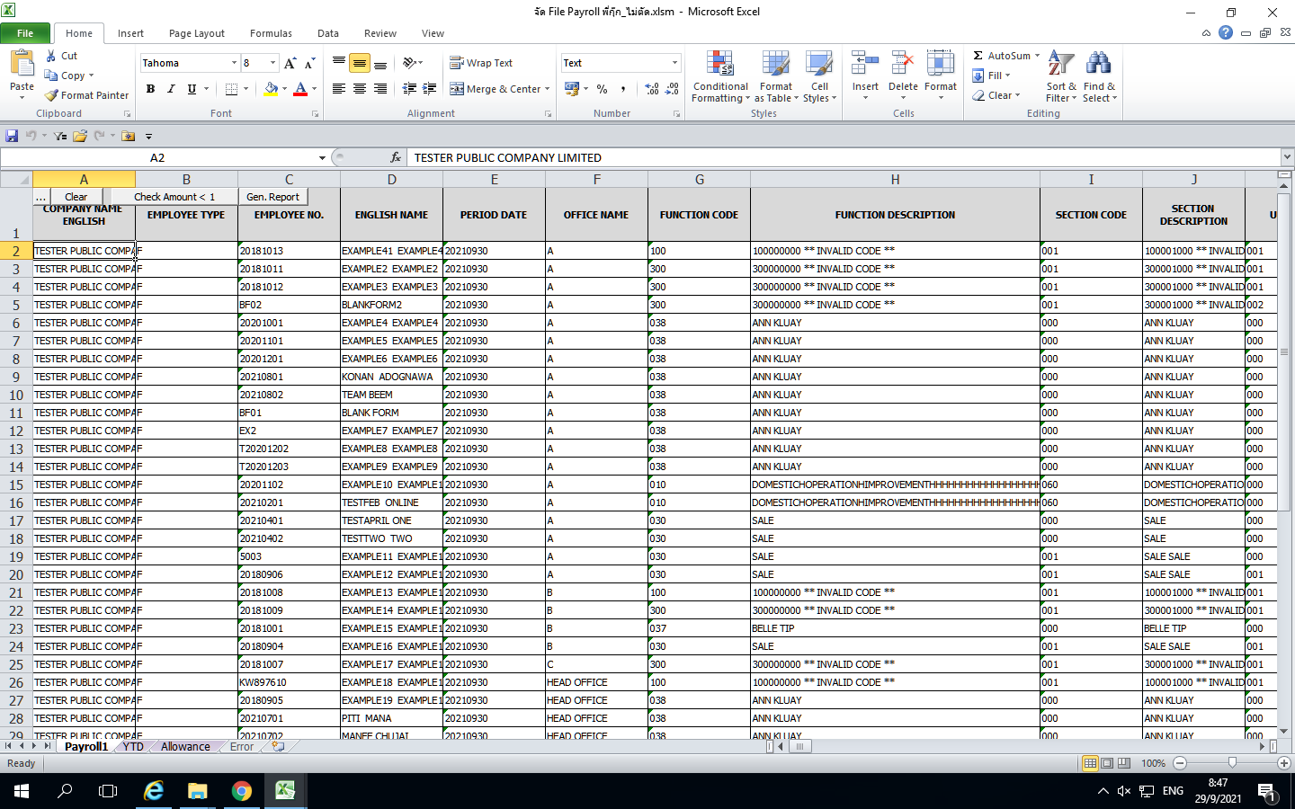

9.กดเลือก Payroll2 กดปุ่ม 3 จุด> 10.เลือก Text Payroll2> 11.กด Open

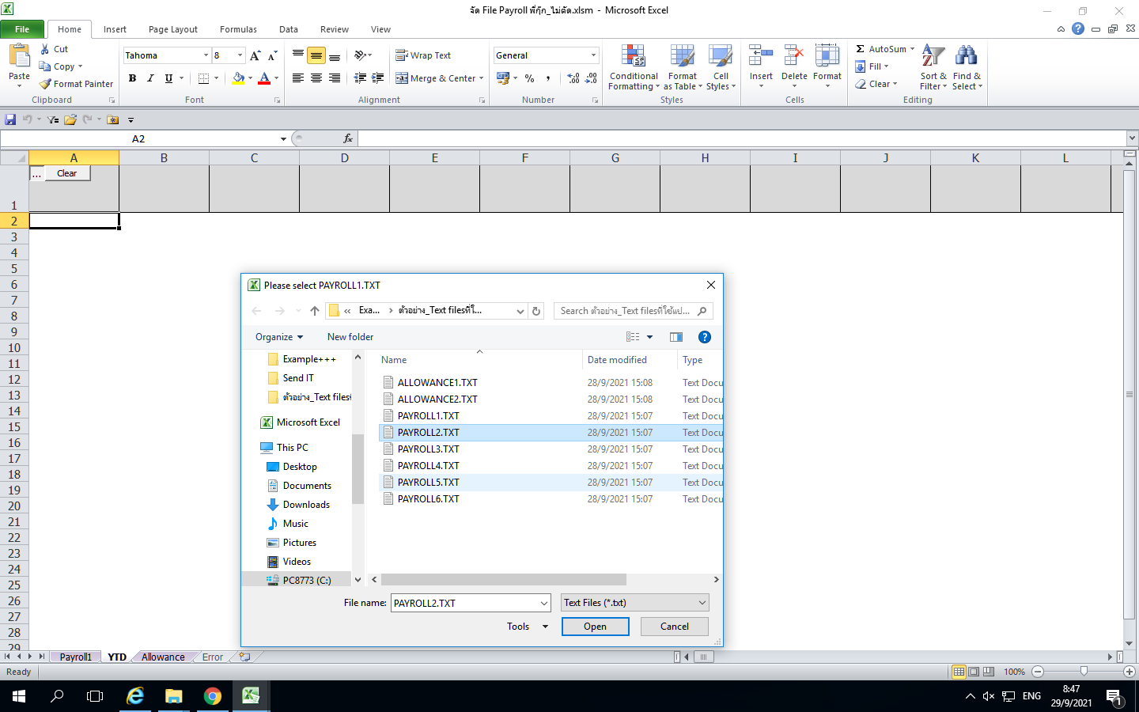

9

10

11

12.ระบบจะแสดงหน้าต่างให้ กดเลือก Text Payroll 5> 13.กด Open



12
13

14.แสดง Complete

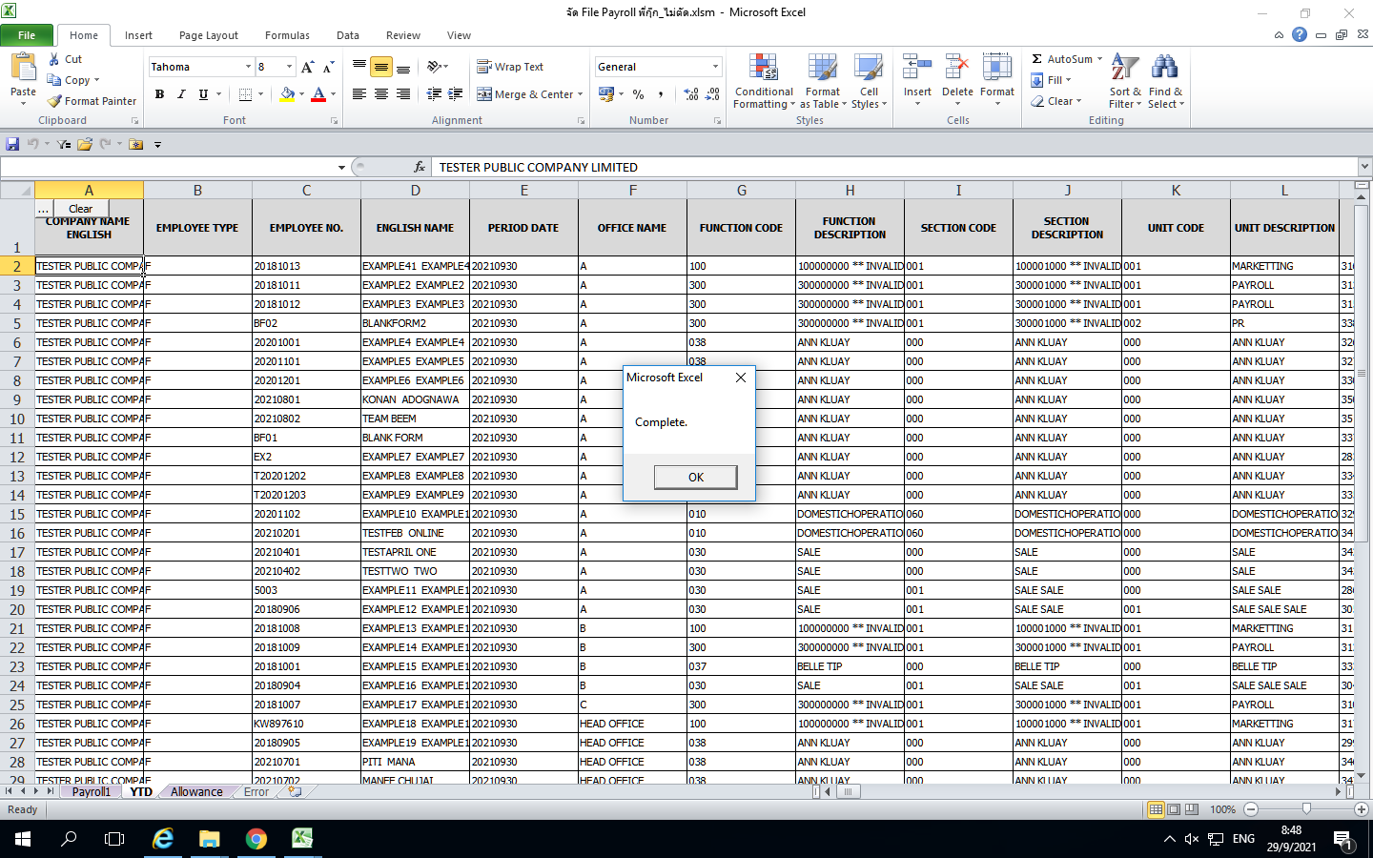

14

15.กด ok แล้วจะแสดงหน้านี้

16.กดเลือก Payroll3 กดปุ่ม 3 จุด>

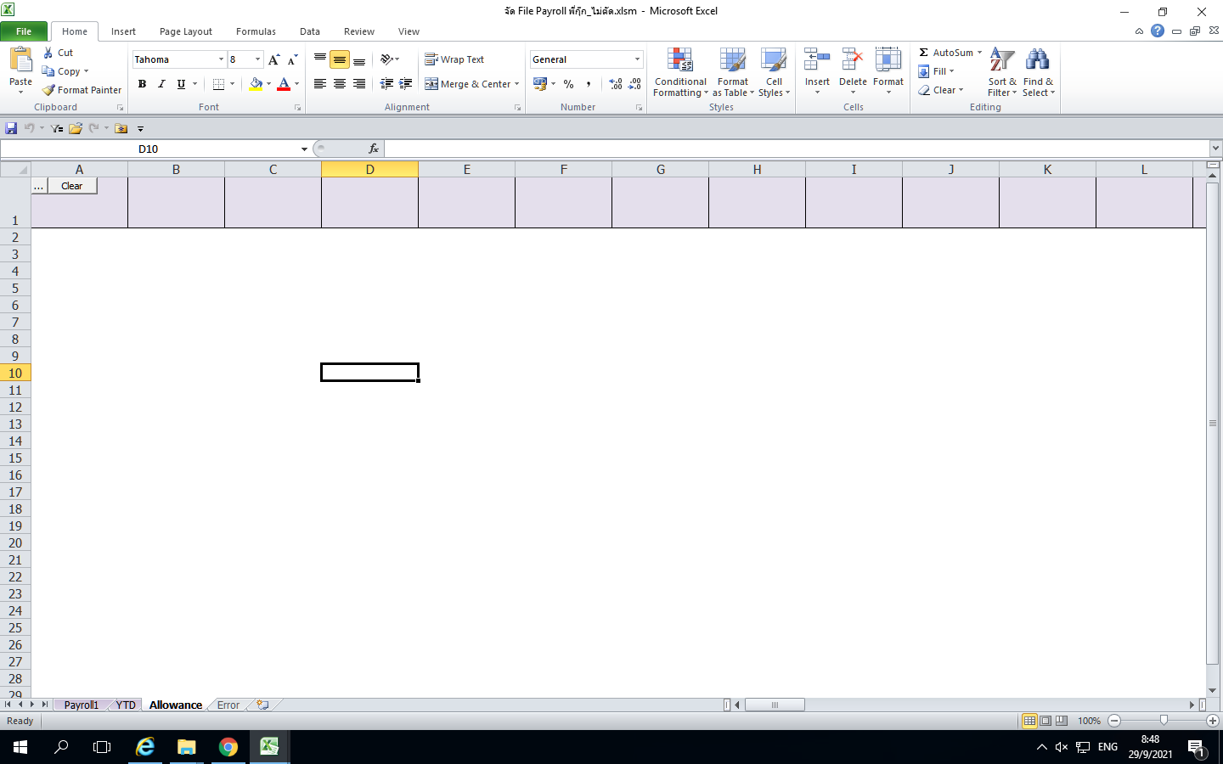

16

17.เลือก Text Payroll3> 18.กด Open

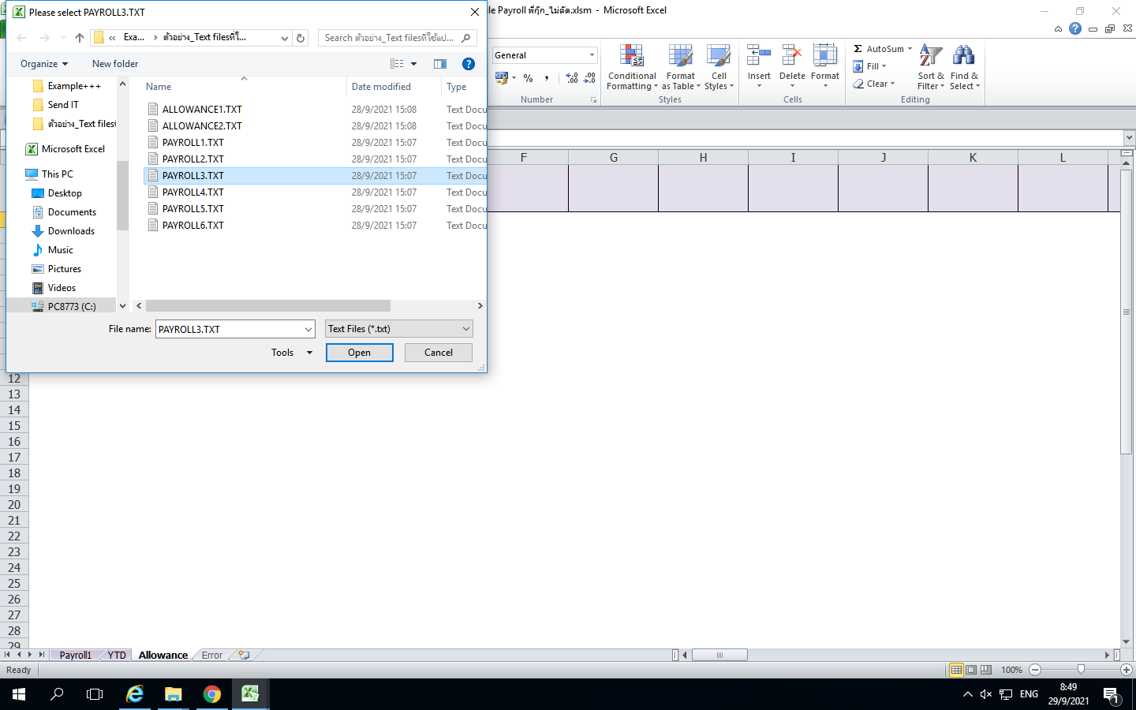

17

18

19.ระบบจะแสดงหน้าต่างให้ กดเลือก Text Payroll 6> 20.กด Open

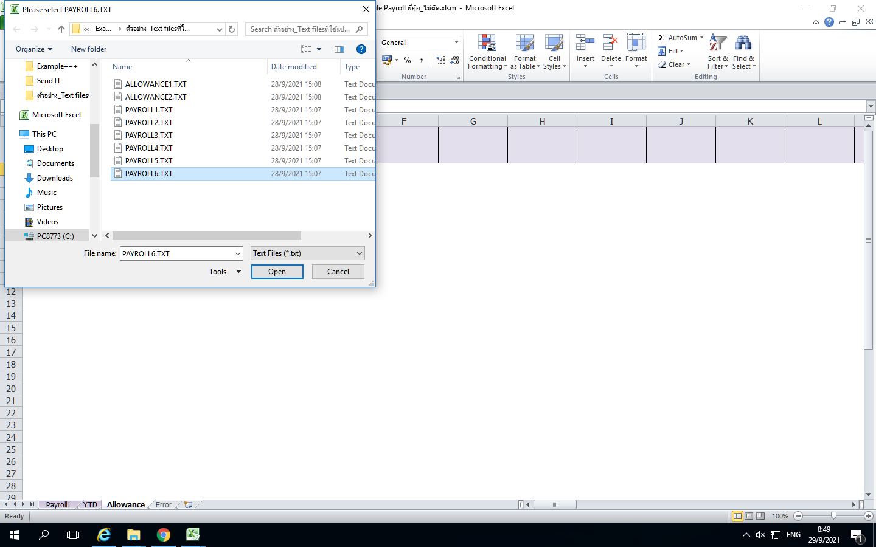

19

20

21.แสดง Complete

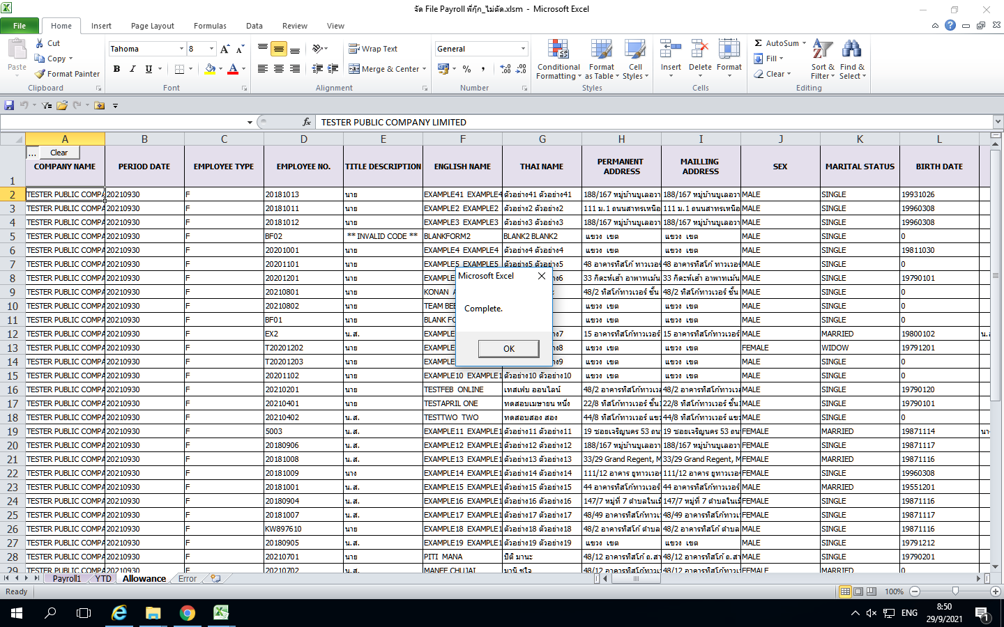

21

22.กดเลือก ALLOWANCE1 กดปุ่ม 3 จุด> 23.เลือก Text ALLOWANCE1> 24.กด Open

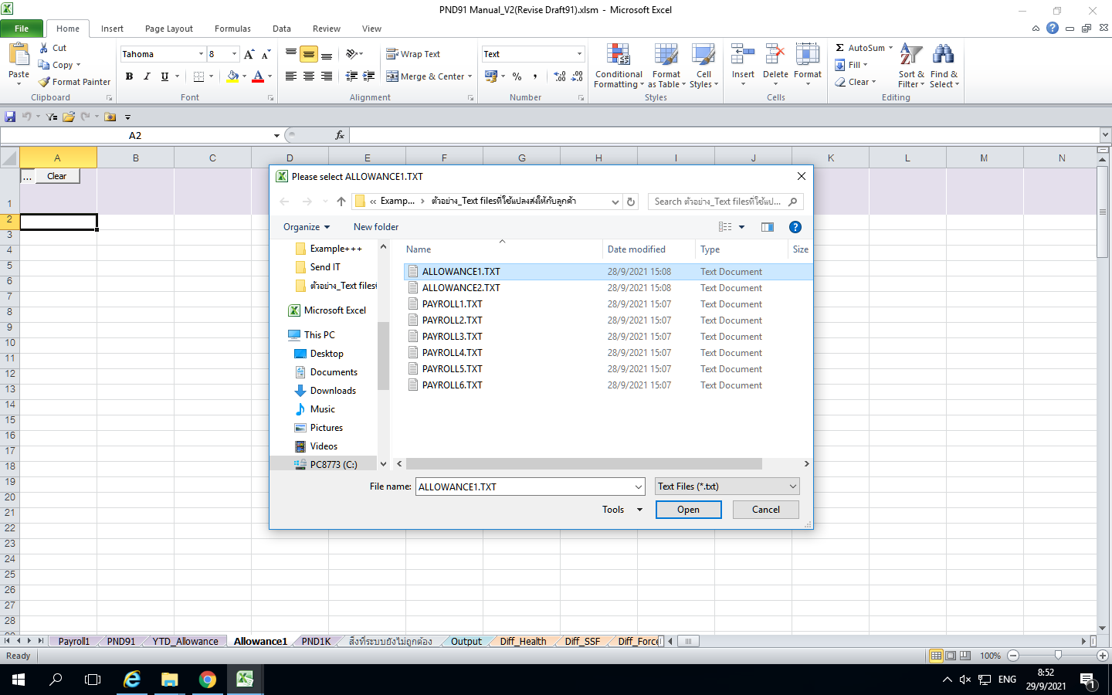

23
22

24

25.ระบบจะแสดงหน้าต่างให้ กดเลือก Text ALLOWANCE2> 26.กด Open

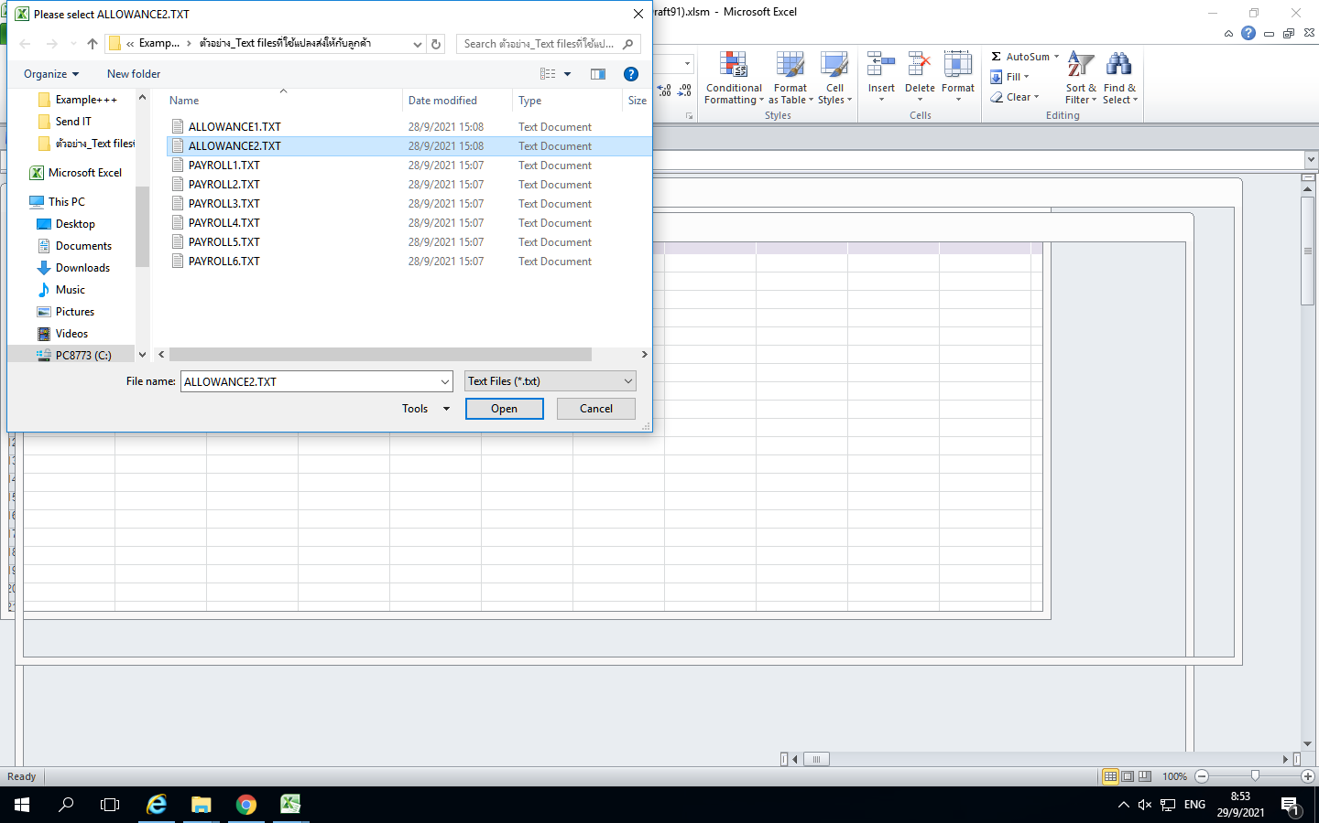

25

26

27.แสดง ALLOWANCE1 and ALLOWANCE2 : Complete > กด OK

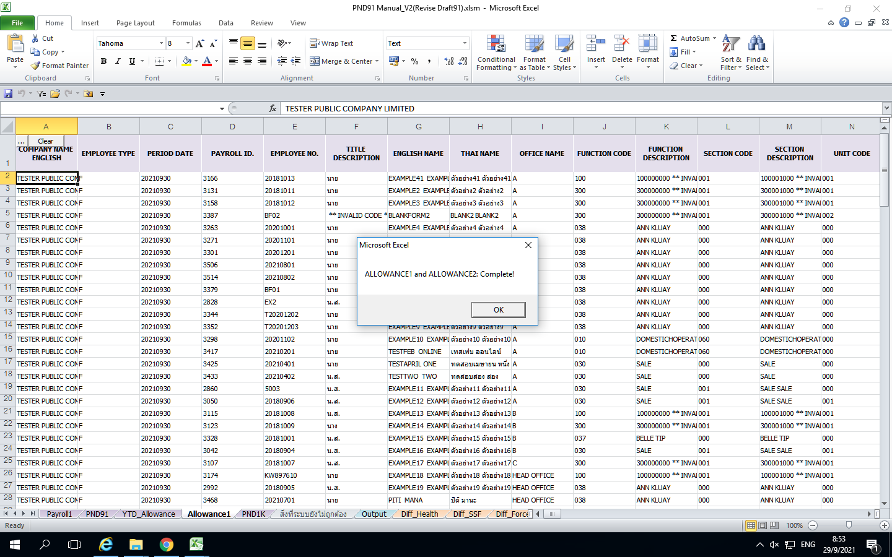

27

28.กด ok แล้วจะแสดงหน้านี้

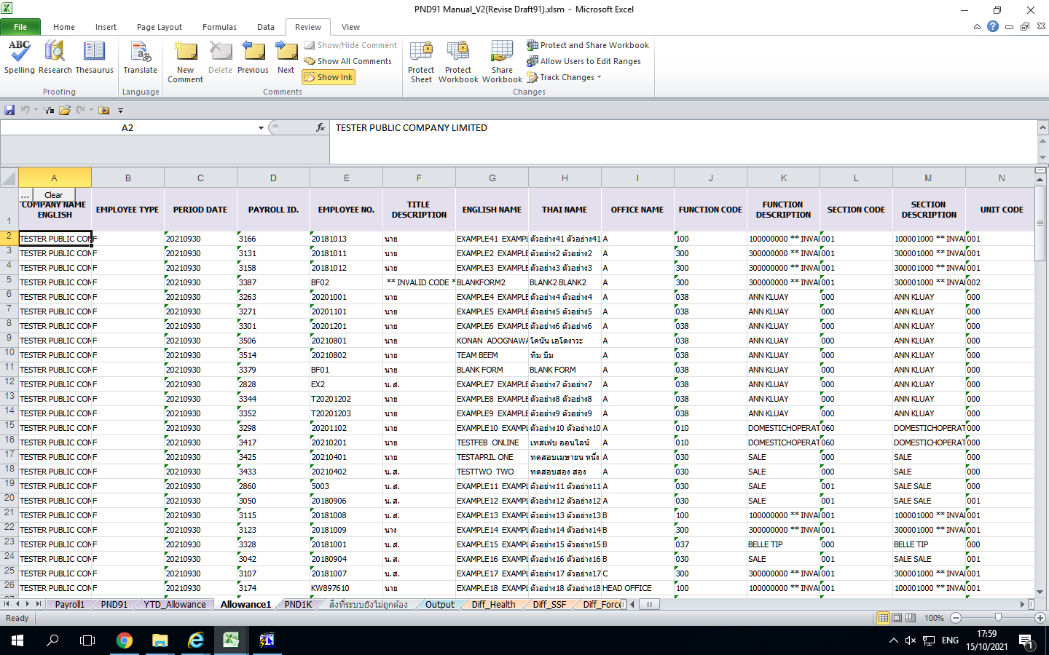

29.กดปุ่ม Gen.Report ส่งลูกค้า
30.แสดงข้อความ Complete กด OK



29

30

ตัวอย่าง Report ส่งลูกค้า

